手板通用（塑胶）
手持屏T3-手板加工清单（通用塑胶件）
 | 序号 | 图号 | 图片 | 名称 | 材质 | 数量 | 工艺 | 表面处理 | 备注要求

 | 1 |  | 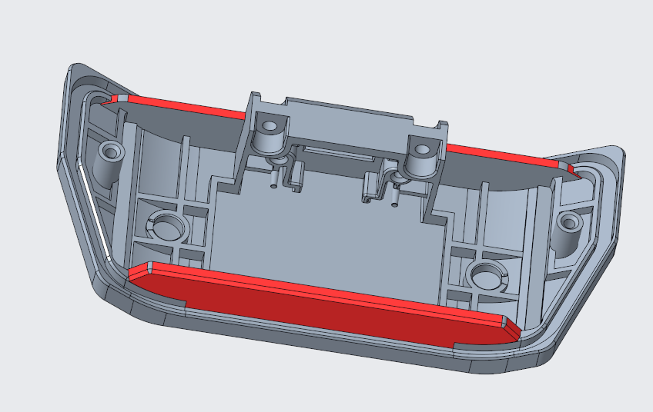 | 野保相机T2-电池仓盖 | ABS | 1 | 3D打印 | 打磨，去毛刺
 |  |  | 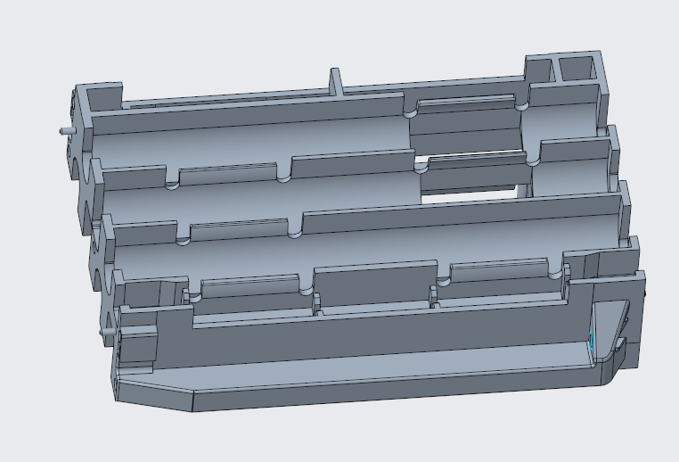 | 野保相机T2-电池仓（AA） | ABS | 1 | 3D打印 | 打磨，去毛刺
 |  |  | 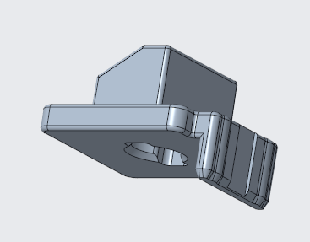 | 野保相机T2-电池仓限位扣 | ABS | 1 | 3D打印 | 打磨，去毛刺
 |  |  |  | 野保相机T2-电池仓限位支架 | ABS | 1 | 3D打印 | 打磨，去毛刺
 |  |  | 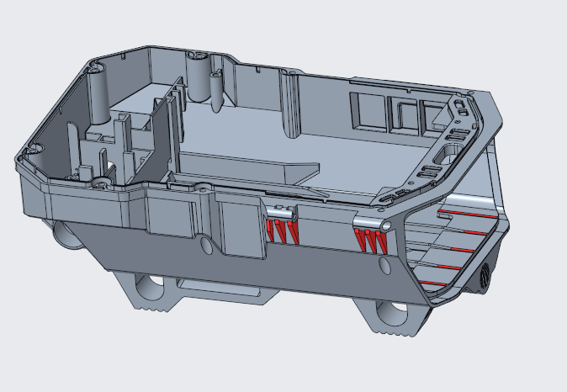 | 野保相机T2-后壳零件反切图纸 | ABS | 1 | 3D打印 | 打磨，去毛刺
 |  |  |  | 野保相机T2-电池后盖板（AA） | ABS | 1 | 3D打印 | 打磨，去毛刺

